图片
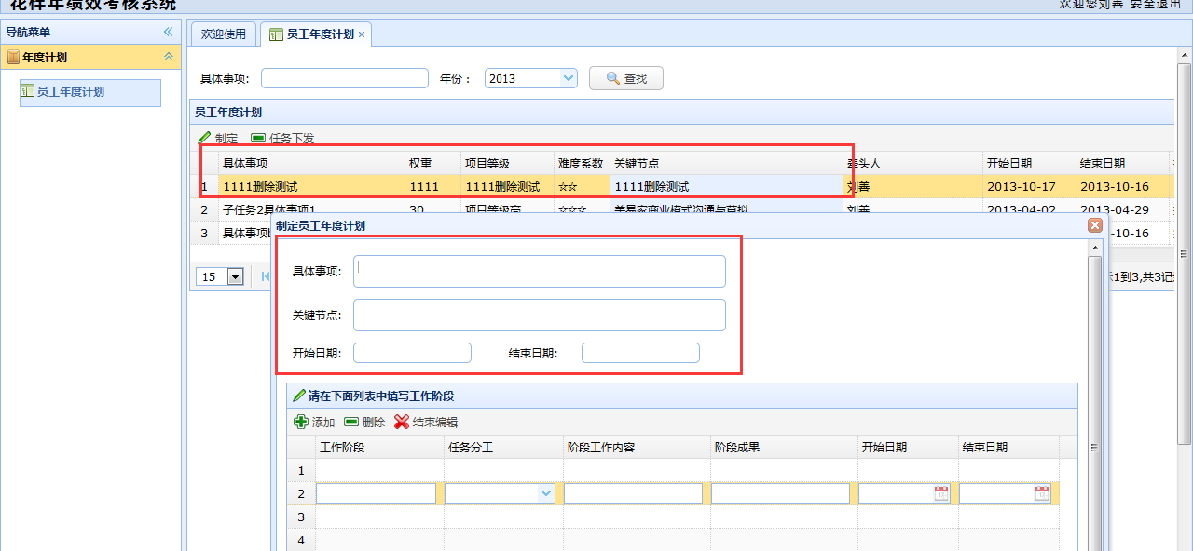
1、总记录数统计图片


2、关键任务编辑页的记录条数与列表页面记录不符
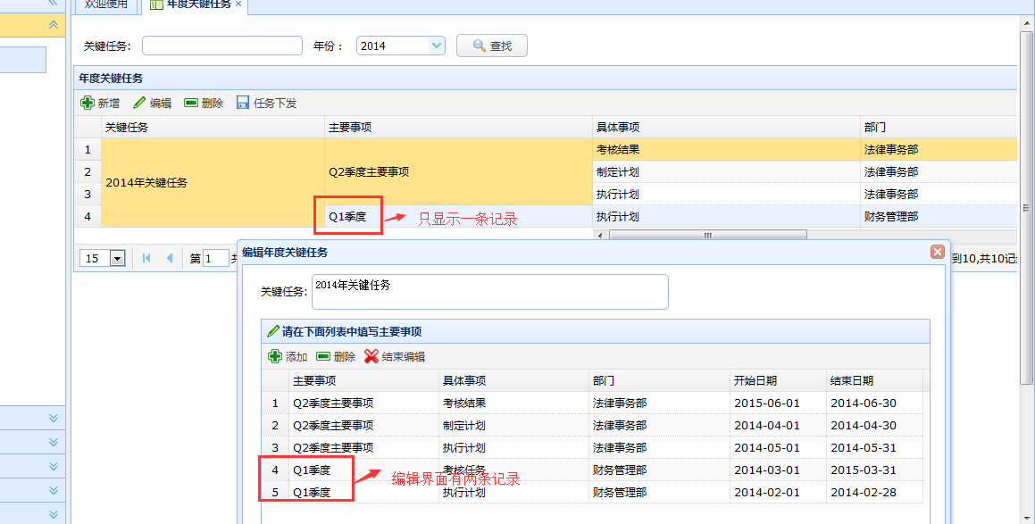

3、用户管理的查询条件部门中没有财务管理

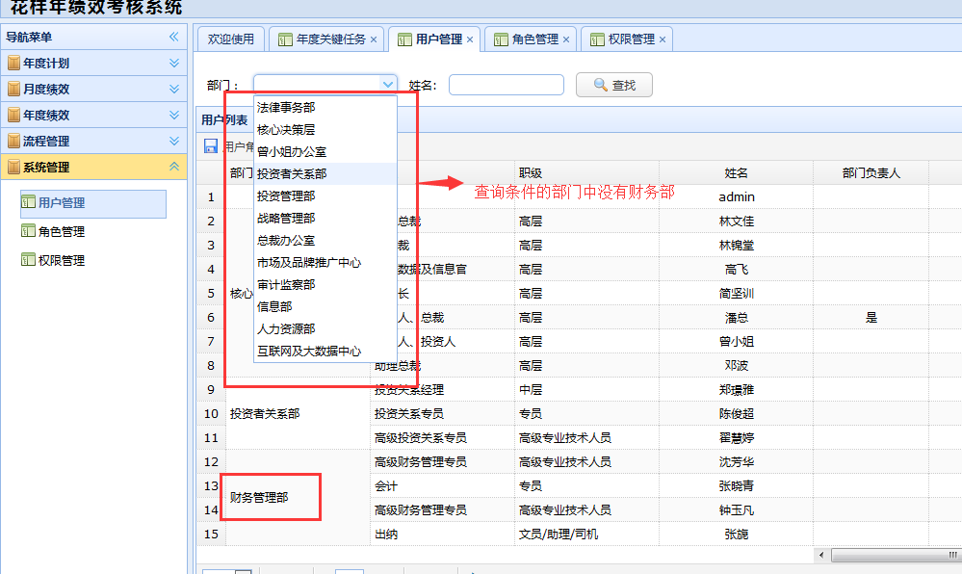

4、用户管理查询成功给出的提示错误
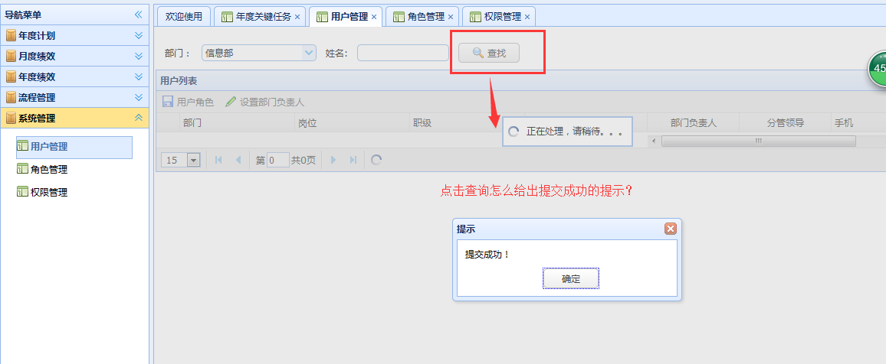

5、编辑记录比列表多一条数据，且数据是空的
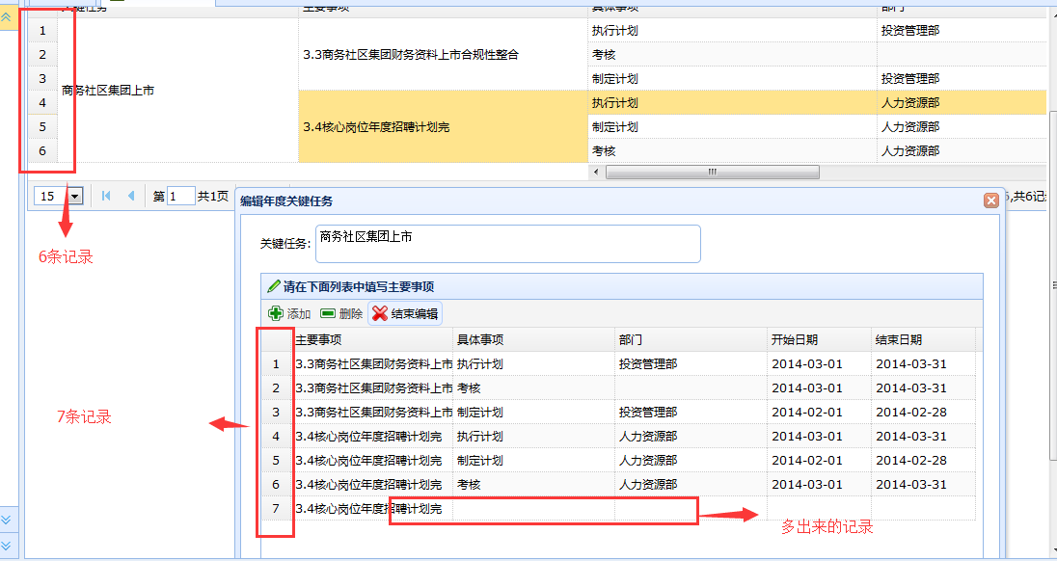

图6、任务下发图标不一致

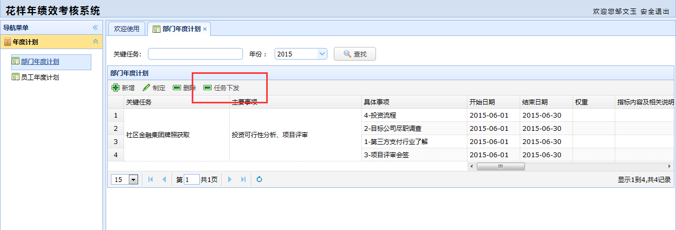

7、用户之间输入名称，牵头人失去焦点后，名字跟输入的不一致

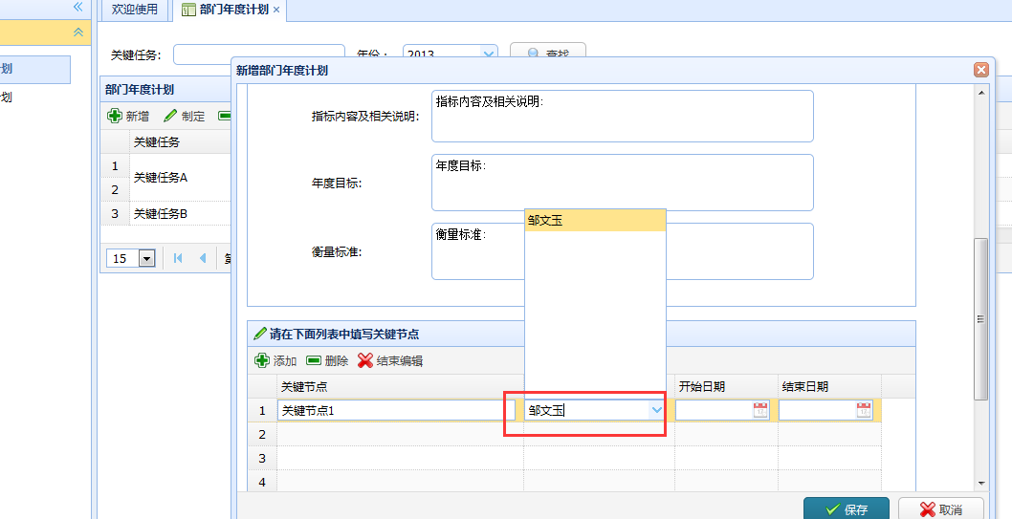

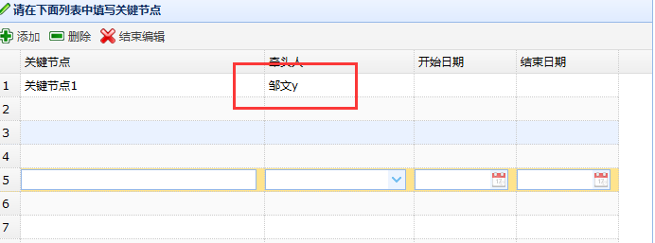

8、手动输入用户名
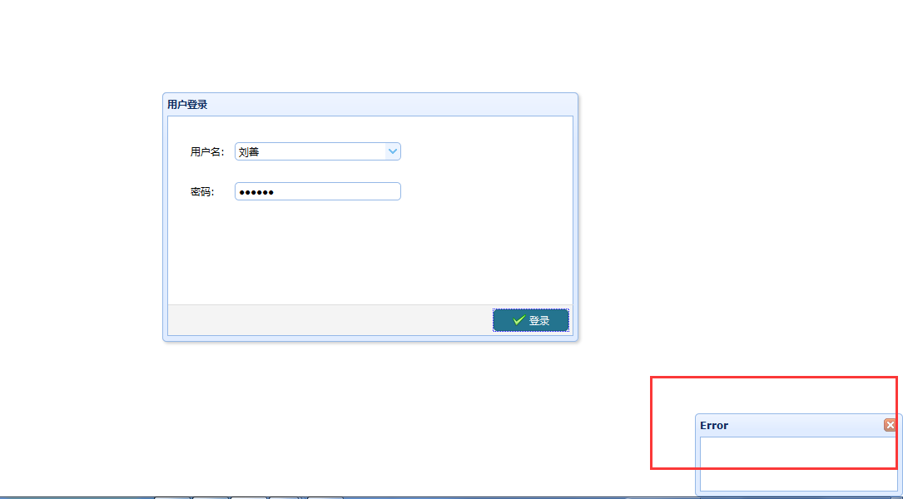

9、部门自己新增的具体事项、关键节点，在员工年度计划制定时加载不出数据

Sheet2
